Página1
GRUPO A |  |  |  | Catar | 0 | 2 | Equador
 | Pontos | Saldo de Gols | Gols Marcados | Senegal | 0 | 2 | Holanda
Catar | 0 | -6 | 1 | Catar | 1 | 3 | Senegal | OITAVAS 1 | Resultado | PÊNALTIS
Equador | 4 | 1 | 4 | Holanda | 1 | 1 | Equador | Holanda | 3
Holanda | 7 | 4 | 5 | Equador | 1 | 2 | Senegal | Estados Unidos | 1
Senegal | 6 | 1 | 5 | Holanda | 2 | 0 | Catar

GRUPO B |  |  |  | Inglaterra | 6 | 2 | Irã
 | Pontos | Saldo de Gols | Gols Marcados | Gales | 1 | 1 | Estados Unidos
Inglaterra | 7 | 7 | 9 | Inglaterra | 3 | 0 | Gales | OITAVAS 2 | Resultado | PÊNALTIS
Irã | 3 | -3 | 4 | Estados Unidos | 1 | 0 | Irã | Argentina | 2
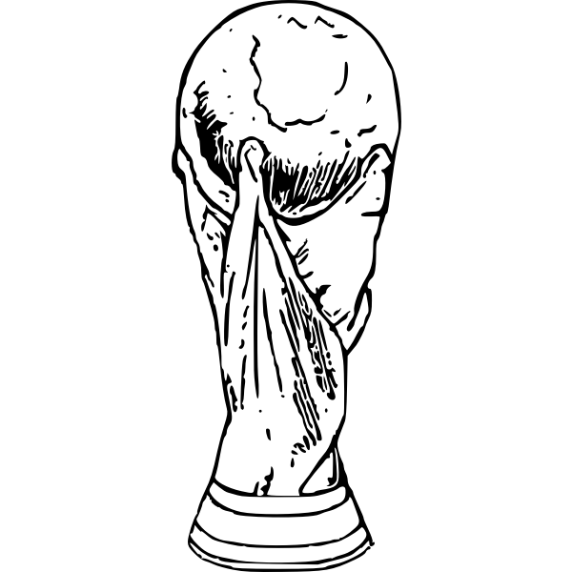
Estados Unidos | 5 | 1 | 2 | Irã | 2 | 0 | Gales | Austrália | 1
Gales | 1 | -5 | 1 | Estados Unidos | 0 | 0 | Inglaterra

GRUPO C |  |  |  | Argentina | 1 | 2 | Arábia Saudita
 | Pontos | Saldo de Gols | Gols Marcados | Polônia | 0 | 0 | México
Argentina | 6 | 3 | 5 | Argentina | 2 | 0 | Polônia | OITAVAS 3 | Resultado | PÊNALTIS | QUARTAS 1 | Resulado | PÊNALTIS
Arábia Saudita | 3 | -2 | 3 | México | 2 | 1 | Arábia Saudita | Japão | 1 | 1 | Holanda | 2 | 3
México | 4 | -1 | 2 | Arábia Saudita | 0 | 2 | Polônia | Croácia | 1 | 3 | Argentina | 2 | 4
Polônia | 4 | 0 | 2 | México | 0 | 2 | Argentina
 |  |  |  |  |  |  |  |  |  |  |  |  |  |  |  |  | CAMPEÃO: | Argentina

GRUPO D |  |  |  | França | 4 | 1 | Austrália
 | Pontos | Saldo de Gols | Gols Marcados | Tunísia | 0 | 0 | Dinamarca
França | 6 | 3 | 6 | França | 0 | 1 | Tunísia | OITAVAS 4 | Resultado | PÊNALTIS | QUARTAS 2 | Resultado | PÊNALTIS | SEMIFINAL 1 | Resultado | PÊNALTIS | FINAL | Resultado | PÊNALTIS
Austrália | 6 | -1 | 3 | Dinamarca | 0 | 1 | Austrália | Brasil | 4 |  | Croácia | 1 | 4 | Argentina | 3 |  | Argentina | 3 | 4
Dinamarca | 1 | -2 | 1 | Austrália | 1 | 0 | Tunísia | Coreia do Sul | 1 |  | Brasil | 1 | 2 | Croácia | 0 |  | França | 3 | 2
Tunísia | 4 | 0 | 1 | Dinamarca | 1 | 2 | França

GRUPO E |  |  |  | Espanha | 7 | 0 | Costa Rica
 | Pontos | Saldo de Gols | Gols Marcados | Japão | 2 | 1 | Alemanha | OITAVAS 5 | Resultado | PÊNALTIS | QUARTAS 3 | Resultado | PÊNALTIS | SEMIFINAL 2 | Resultado | PÊNALTIS | 3º LUGAR | Resultado | PÊNALTIS
Espanha | 4 | 6 | 9 | Espanha | 1 | 2 | Japão | Inglaterra | 3 |  | Inglaterra | 1 |  | França | 2 |  | Croácia | 2
Costa Rica | 3 | -8 | 3 | Alemanha | 4 | 2 | Costa Rica | Senegal | 0 |  | França | 2 |  | Marrocos | 0 |  | Marrocos | 1
Alemanha | 4 | 1 | 6 | Costa Rica | 1 | 0 | Japão
Japão | 6 | 1 | 4 | Alemanha | 1 | 1 | Espanha

 |  |  |  |  |  |  |  |  |  |  |  |  |  |  |  |  | VICE: | França

GRUPO F |  |  |  | Bélgica | 1 | 0 | Canadá |  |  |  |  |  |  |  |  |  | TERCEIRO: | Croácia
 | Pontos | Saldo de Gols | Gols Marcados | Croácia | 0 | 0 | Marrocos | OITAVAS 6 | Resultado | PÊNALTIS | QUARTAS 4 | Resultado | PÊNALTIS
Bélgica | 4 | -1 | 1 | Bélgica | 0 | 0 | Croácia | França | 3 |  | Marrocos | 1
Canadá | 0 | -5 | 2 | Marrocos | 2 | 1 | Canadá | Polônia | 1 |  | Portugal | 0
Marrocos | 7 | 3 | 4 | Canadá | 1 | 4 | Croácia
Croácia | 5 | 3 | 4 | Marrocos | 2 | 0 | Bélgica

GRUPO G |  |  |  | Brasil | 2 | 0 | Sérvia
 | Pontos | Saldo de Gols | Gols Marcados | Camarões | 0 | 1 | Suíça | OITAVAS 7 | Resultado | PÊNALTIS
Brasil | 6 | 2 | 3 | Brasil | 0 | 1 | Camarões | Marrocos | 0 | 3
Sérvia | 1 | -3 | 5 | Suíça | 3 | 2 | Sérvia | Espanha | 0 | 0
Suíça | 6 | 1 | 4 | Sérvia | 3 | 3 | Camarões
Camarões | 4 | 0 | 4 | Suíça | 0 | 1 | Brasil

GRUPO H |  |  |  | Portugal | 3 | 2 | Gana
 | Pontos | Saldo de Gols | Gols Marcados | Coreia do Sul | 0 | 0 | Uruguai | OITAVAS 8 | Resultado | PÊNALTIS
Portugal | 6 | 2 | 6 | Portugal | 1 | 2 | Coreia do Sul | Portugal | 6
Gana | 3 | -2 | 5 | Uruguai | 2 | 0 | Gana | Suíça | 1
Uruguai | 4 | 0 | 2 | Gana | 3 | 2 | Coreia do Sul
Coreia do Sul | 4 | 0 | 4 | Uruguai | 0 | 2 | Portugal

